상품제안서
자동차겸용 분말소화기 0.7kg 소화기 차량용소화기 가정용소화기 캠핑용소화기 // 비상탈출망치 증정 | 상품코드: F31295

 |  |  |  |  |  |  | 02-412-0044 | www.easy1.co.kr
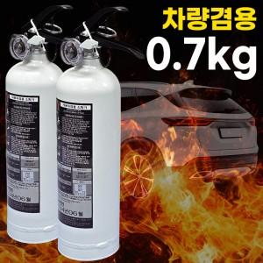

【상세/제작정보】 | <p><span style="background-color: rgb(255, 255, 255); color: rgb(51, 51, 51); font-family: &quot;Nanum Gothic&quot;, sans-serif;">*사은품&nbsp;&nbsp;증정&nbsp;</span></p><p><span style="background-color: rgb(255, 255, 255); color: rgb(51, 51, 51); font-family: &quot;Nanum Gothic&quot;, sans-serif;">&nbsp; &nbsp;((10개&nbsp;구매시&nbsp;마다&nbsp;..비상&nbsp;탈출&nbsp;망치))1개씩&nbsp;증정</span>&nbsp;</p>

【인쇄/포장옵션】 | DTF / 포장불가능

【공급단가】 | 수량 | 20~ | 100~ | 300~ | 500~ | 1,000~
*VAT별도 | 단가 | 19,170원 | 18,850원 | 18,370원 | 18,050원 | 17,570원

【상품 URL】 | https://dev.easy1.co.kr:443/src/goods_detail.php?gdno=31295

